CMV_M 22,4-26kW
Výpočet dodatočnej náplne chladiva

Pre systém CMV MINI - 22,4-26kW

Dátum: | 2016-07-05
Projekt:
Spracoval:

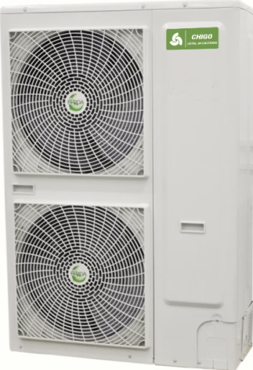

Vonkajšia jednotka
Jednotky |  | CMV-VH224W/ZR1
Chladiaci výkon |  | 22.40kW
Základná výrobná náplň chladiva |  | 6.1 kg

Priemer potrubia "kvapalina" (mm) |  | Dĺžka potrubia "kvapalina" (m)
6 mm (1/4")
10 mm (3/8")
12 mm (1/2")

Do systému je potrebné doplniť celkom |  | . kg

Celková náplň chladiva v systéme po doplnení |  | 6.1 kg

KLIMAVEX a.s.
Mánesova 11, Košice, 040 01

CMVII
Výpočet dodatočnej náplne chladiva

Pre systém CMV II

Dátum: | 2016-07-05
Projekt:
Spracoval:

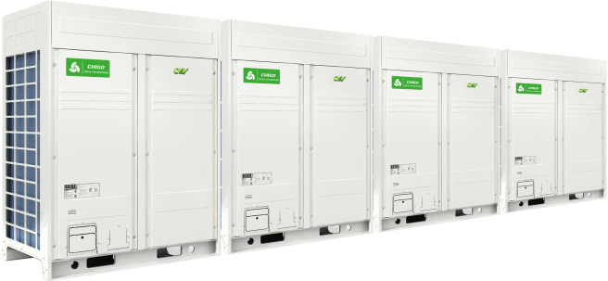

Vonkajšia jednotka
Jednotky |  | CMV-V252W/ZR1-B
Chladiaci výkon |  | 25.20kW
Základná výrobná náplň chladiva |  | 10 kg

Priemer potrubia "kvapalina" (mm) |  | Dĺžka potrubia "kvapalina" (m)
6 mm (1/4")
10 mm (3/8")
12 mm (1/2")
16 mm (5/8")
19 mm (3/4")
22 mm (7/8")
25 mm (1")
28 mm (1 1/8")

Do systému je potrebné doplniť celkom |  | . kg

Celková náplň chladiva v systéme po doplnení |  | 10 kg

KLIMAVEX a.s.
Mánesova 11, Košice, 040 01

